MENU

 | PROGRAMAS PARA EL DISEÑO DE ELEMENTOS DE CONCRETO REFORZADOS CON FIBRA SINTÉTICA FIBRAPLAS CONCRETE®

ESTE PROGRAMA ASI COMO LA MARCA FIBRAPLAS CONCRETE® SON DE USO EXCLUSIVO DE LA EMPRESA COLOMBIANA DEL PLASTICO S.A.S.
 | VERSIÓN 1.9

EQUIVALENCIAS A FIBRA

DISEÑO PISOS INDUSTRIALES

PAVIMENTOS RIGIDOS

OTRAS APLICACIONES

Mallas Electrosoldadas

Dosificación de Fibra en Reemplazo de Malla Electrosoldada en Losas Apoyadas sobre el suelo Según Documento Técnico TR34, Concrete Society, UK

Descripción del Proyecto
Tipo de Malla Electrosoldada capa 1 | DIACO XX-295 (Q-7)
Tipo de Malla Electrosoldada capa 2 | DIACO XX-221 (Q-6)
Tipo de Agregado | Agregado de Rio
Número de capas de malla a considerar | 2

Diámetro de barra (capa 1), f |  | 7.50 | mm
Diámetro de barra (capa 2), f |  | 6.50 | mm |  | Medida de ancho unitario , b |  |  | 1000 | mm
Espaciamento mínimo entre barras (capa 1), s |  | 150.0 | mm |  | Area de acero suministrado, As |  |  | 515.74 | mm2/m
Espaciamento mínimo entre barras (capa 2), s |  | 150.0 | mm
Espesor de losa, h |  | 150.0 | mm |  | Cuantía de Acero, r |  |  | 0.344 | %
Resistencia a compresión concreto, f'c |  | 28.0 | MPa
Resistencia típica del acero, fy |  | 420.0 | MPa |  | Validación de la Cuantía (r > 0.1%) |  |  | O.K.

Factor de resistencia a Flexión del Concreto |  | 0.706
Resistencia a Flexión del concreto |  | 3.7 | MPa
Resistencia Distribuida a la tensión del acero , fwwm |  | 1.3 | Mpa/m
Re3 valor requerido para alcanzar la Resistencia Distribuida a Tensión |  | 50.4 | % |  |  |  | ** - Conversión de dosificación de fibra a partir del desempeño requerido según ensayo ASTM C1609

Volumen requerido de FIBRAPLAS CONCRETE: |  |  |  | 8.0 | kg/m3 | **
(Re,3 > 30%) por lo tanto se especifica dosificación según Re,3 obtenido

Estanteria Individual

Diseño de Pisos Industriales (Carga Estantería Individual) Según Reporte Técnico TR34 - Concrete Industrial Ground Floors: A guide to Design and Construction, 3ra Edición, Concrete Society, UK

Descripción del Proyecto:

1. Parámetro del Suelo:

 | Módulo de Subrasante | k | 0.05 | N/mm3

2. Parámetros del Concreto:

 | Determinación del módulo de Rotura

 | Resistencia a Compresión a los 28 días | fck | 29.00 | MPa

 | Módulo de Rotura | fctm | 4.11 | MPa

 | Dosificacion fibra FIBRAPLAS Concrete | Dfb | 3.2 | kg/m3

3. Parámetros Geométricos y Carga Máxima:

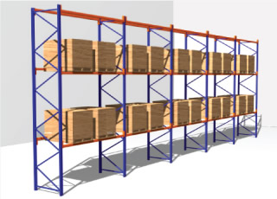

 | Dimensión A en platina de base | A = | 100 | mm

 | Dimensión B en platina de base | B = | 100 | mm

 | Carga Estática Máxima | Q1 | 40 | kN

 | Factor Parcial de Seguridad para las cargas de diseño |  | 1.3

 | Factor Global de Seguridad para las cargas de diseño |  | 1.95

 | Espesor de piso | h | 130 | mm

 | Espesor mínimo del piso (carga interna) | h | 89 | mm
 | Espesor mínimo del piso (carga de borde) | h | 91 | mm
 | Espesor mínimo del piso (carga de esquina) | h | 130 | mm

4. Condición interna:

 | Carga Estática Última Requerida | Q1,ult | 52.0 | kN
 | Capacidad Última bajo Carga Concentrada a/l = 0 | Pu,1 | 88.5 | kN
 | Capacidad Última bajo Carga Concentrada a/l > 0.2 | Pu,2 | 182.8 | kN
 | Capacidad Última bajo Carga Concentrada a/l | Pu,3 | 133.9 | kN
 | Índice de Capacidad para cargas internas | Pu,3/Q1,ult | 2.57 | O.K
 | Factor de Seguridad Global | FS | 5.02

Perforación por Corte

 | Esfuerzo cortante máximo | vmax | 5.1 | N/mm2
 | Longitud del perímetro en la cara del área cargada (caso interior) | u0,1 | 400.0 | mm
 | Esfuerzo cortante actuante máximo (caso interior) | vp,1 | 1.3 | N/mm2
 | Índice de Capacidad a Perforación por cargas internas | Pp,max1/Q1,ult | 3.85 | O.K
 | Factor de Seguridad Global | FS | 7.51

 | Longitud del perímetro critico (caso interior) | u1,1 | 1627.1 | mm
 | Máxima capacidad en perímetro crítico (caso interior) | Pp,max5 | 101.1 | kN
 | Índice de Capacidad a Perforación por cargas internas en perímetro crítico | Pp,max5/Q1,ult | 1.94 | O.K
 | Factor de Seguridad Global | FS | 3.79

5. Condición de borde:

 | Carga Estática Última Requerida para bordes entre paneles | Q1,ult,jb | 31.2 | kN
 | Capacidad Última bajo Carga Concentrada a/l = 0 | Pu,4 | 43.8 | kN
 | Capacidad Última bajo Carga Concentrada a/l > 0.2 | Pu,5 | 93.6 | kN
 | Capacidad Última bajo Carga Concentrada a/l | Pu,6 | 67.8 | kN
 | Índice de Capacidad para bordes entre paneles | Pu,6/Q1,ult,jb | 2.17 | O.K
 | Factor de Seguridad Global | FS | 4.24

Perforación por Corte

 | Esfuerzo cortante máximo | vmax | 5.1 | N/mm2
 | Longitud del perímetro en la cara del área cargada (caso borde 1) | u0,2 | 300.0 | mm
 | Esfuerzo cortante actuante máximo (caso borde 1) | vp,2 | 1.1 | N/mm2
 | Índice de Capacidad a Perforación por cargas de borde | Pp,max2,3/Q1,ult,jb | 4.81 | O.K
 | Factor de Seguridad Global | FS | 9.39

 | Longitud del perímetro critico (caso borde 1) | u1,2 | 913.6 | mm
 | Máxima capacidad en perímetro crítico (caso borde 1) | Pp,max6 | 56.8 | kN
 | Índice de Capacidad a Perforación por cargas de borde en perímetro crítico | Pp,max6/Q1,ult,jb | 1.82 | O.K
 | Factor de Seguridad Global | FS | 3.55

6. Condición de esquina:

 | Carga Estática Última Requerida para esquinas entre paneles | Q1,ult,ep | 31.2 | kN
 | Capacidad Última bajo Carga Concentrada a/l = 0 | Pu,7 | 21.7 | kN
 | Capacidad Última bajo Carga Concentrada a/l > 0.2 | Pu,8 | 48.0 | kN
 | Capacidad Última bajo Carga Concentrada a/l | Pu,9 | 34.3 | kN
 | Índice de Capacidad para esquinas entre paneles | Pu,9/Q1,ult,ep | 1.10 | O.K
 | Factor de Seguridad Global | FS | 2.15

Perforación por Corte

 | Esfuerzo cortante máximo | vmax | 5.1 | N/mm2
 | Longitud del perímetro en la cara del área cargada (caso esquina ) | u0,4 | 200.0 | mm
 | Esfuerzo cortante actuante máximo (caso esquina) | vp,4 | 1.6 | N/mm2
 | Índice de Capacidad a Perforación por cargas esquina | Pp,max4/Q1,ep | 3.21 | O.K
 | Factor de Seguridad Global | FS | 6.26

 | Longitud del perímetro crítico (caso esquina ) | u1,4 | 506.8 | mm
 | Máxima capacidad en perímetro crítico (caso esquina) | Pp,max8 | 31.5 | kN
 | Índice de Capacidad a Perforación por cargas de esquina en perímetro crítico | Pp,max8/Q1,ult,ep | 1.01 | O.K
 | Factor de Seguridad Global | FS | 1.97

Montacargas Dual
Diseño de Pisos Industriales (Carga Montacargas) Según Reporte Técnico TR34 - Concrete Industrial Ground Floors: A guide to Design and Construction, 3ra Edición, Concrete Society, UK

Descripción del Proyecto:

1. Parámetro del Suelo:

 | Módulo de Subrasante | k | 0.05 | N/mm3

2. Parámetros del Concreto:

 | Determinación del módulo de Rotura

 | Resistencia a Compresión a los 28 días | fck | 29 | MPa

 | Módulo de Rotura | fctm | 4.11 | MPa

 | Dosificacion fibra FIBRAPLAS Concrete | Dfb | 3.2 | kg/m3

3. Parámetros Geométricos y Carga Máxima:
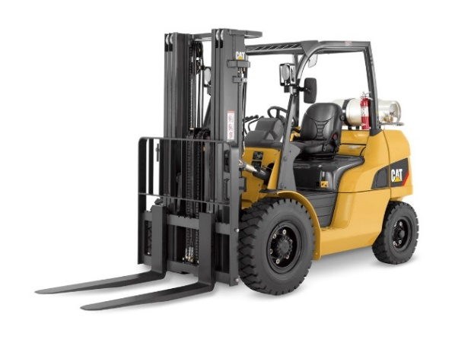
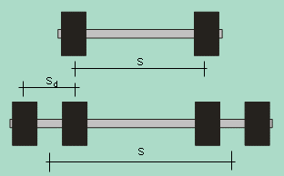

 | Presión de Inflado | q1 = | 180.0 | psi
 |  |  | 1241.1 | kPa
 |  |  | 12.4 | bar

 | Carga Estática Máxima del Eje Crítico | Q1 = | 80 | kN

 | Dist. Centro Geométrico de Cargas | S = | 850 | mm

 | Dist. Centro Geométrico de Cargas (dual) | Sd = | 0 | mm

 | Factor Parcial de Seguridad para las cargas de diseño |  | 1.6

 | Factor Global de Seguridad para las cargas de diseño |  | 2.4

 | Espesor de piso | h | 130 | mm

 | Espesor mínimo del piso (carga interna) | h | 91 | mm
 | Espesor mínimo del piso (carga de borde) | h | 102 | mm
 | Espesor mínimo del piso (carga de esquina) | h | 130 | mm

4. Condición interna:

 | Carga Estática Última Requerida | Q1,ult | 64.0 | kN
 | Capacidad Última bajo Carga Concentrada a/l = 0 | Pu,1 | 88.2 | kN
 | Capacidad Última bajo Carga Concentrada a/l > 0.2 | Pu,2 | 187.3 | kN
 | Capacidad Última bajo Carga Concentrada a/l | Pu,3 | 174.3 | kN
 | Índice de Capacidad para cargas internas | Pu,3/Q1,ult | 2.72 | O.K
 | Factor de Seguridad Global | FS | 6.54

Perforación por Corte

 | Esfuerzo cortante máximo | vmax | 5.1 | N/mm2
 | Longitud del perímetro en la cara del área cargada (caso interior) | u0,1 | 636.4 | mm
 | Esfuerzo cortante actuante máximo (caso interior) | vp,1 | 1.0 | N/mm2
 | Índice de Capacidad a Perforación por cargas internas | Pp,max1/Q1,ult | 4.97 | O.K
 | Factor de Seguridad Global | FS | 11.93

 | Longitud del perímetro critico (caso interior) | u1,1 | 1861.7 | mm
 | Máxima capacidad en perímetro crítico (caso interior) | Pp,max5 | 115.5 | kN
 | Índice de Capacidad a Perforación por cargas internas en perímetro crítico | Pp,max5/Q1,ult | 1.81 | O.K
 | Factor de Seguridad Global | FS | 4.33

5. Condición de borde:

 | Carga Estática Última Requerida para bordes entre paneles | Q1,ult,jb | 38.4 | kN
 | Capacidad Última bajo Carga Concentrada a/l = 0 | Pu,4 | 44.1 | kN
 | Capacidad Última bajo Carga Concentrada a/l > 0.2 | Pu,5 | 93.6 | kN
 | Capacidad Última bajo Carga Concentrada a/l | Pu,6 | 87.2 | kN
 | Índice de Capacidad para bordes entre paneles | Pu,6/Q1,ult,jb | 2.27 | O.K
 | Factor de Seguridad Global | FS | 5.45

Perforación por Corte

 | Esfuerzo cortante máximo | vmax | 5.1 | N/mm2
 | Longitud del perímetro en la cara del área cargada (caso borde 1) | u0,2 | 477.3 | mm
 | Esfuerzo cortante actuante máximo (caso borde 1) | vp,2 | 1.4 | N/mm2
 | Índice de Capacidad a Perforación por cargas de borde | Pp,max2,3/Q1,ult,jb | 6.21 | O.K
 | Factor de Seguridad Global | FS | 14.91

 | Longitud del perímetro critico (caso borde 1) | u1,2 | 930.8 | mm
 | Máxima capacidad en perímetro crítico (caso borde 1) | Pp,max6 | 57.8 | kN
 | Índice de Capacidad a Perforación por cargas de borde en perímetro crítico | Pp,max6/Q1,ult,jb | 1.50 | O.K
 | Factor de Seguridad Global | FS | 3.61

6. Condición de esquina:

 | Carga Estática Última Requerida para esquinas entre paneles | Q1,ult,ep | 38.4 | kN
 | Capacidad Última bajo Carga Concentrada a/l = 0 | Pu,7 | 44.1 | kN
 | Capacidad Última bajo Carga Concentrada a/l > 0.2 | Pu,8 | 93.6 | kN
 | Capacidad Última bajo Carga Concentrada a/l | Pu,9 | 87.2 | kN
 | Índice de Capacidad para esquinas entre paneles | Pu,9/Q1,ult,ep | 2.27 | O.K
 | Factor de Seguridad Global | FS | 5.45

Perforación por Corte

 | Esfuerzo cortante máximo | vmax | 5.1 | N/mm2
 | Longitud del perímetro en la cara del área cargada (caso esquina ) | u0,4 | 318.2 | mm
 | Esfuerzo cortante actuante máximo (caso esquina) | vp,4 | 1.2 | N/mm2
 | Índice de Capacidad a Perforación por cargas esquina | Pp,max4/Q1,ult,ep | 4.14 | O.K
 | Factor de Seguridad Global | FS | 9.94

 | Longitud del perímetro crítico (caso esquina ) | u1,4 | 624.5 | mm
 | Máxima capacidad en perímetro crítico (caso esquina) | Pp,max8 | 38.8 | kN
 | Índice de Capacidad a Perforación por cargas de esquina en perímetro crítico | Pp,max8/Q1,ult,ep | 1.01 | O.K
 | Factor de Seguridad Global | FS | 2.42

Estanterias Contiguas
Diseño de Pisos Industriales (Carga Estanterías Contiguas) Según Reporte Técnico TR34 - Concrete Industrial Ground Floors: A guide to Design and Construction, 3ra Edición, Concrete Society, UK

Descripción del Proyecto:

1. Parámetro del Suelo:

 | Módulo de Subrasante | k | 0.05 | N/mm3

2. Parámetros del Concreto:

 | Determinación del módulo de Rotura

 | Resistencia a Compresión a los 28 días | fck | 29 | MPa

 | Módulo de Rotura | fctm | 4.11 | MPa

 | Dosificacion fibra FIBRAPLAS Concrete | Dfb | 3.2 | kg/m3

3. Parámetros Geométricos y Carga Máxima:

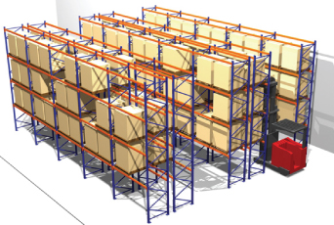

 | Dimensión A en platina de base | A = | 100 | mm

 | Dimensión B en platina de base | B = | 100 | mm

 | Separación centro a centro entre postes de estanterias contiguas | Z = | 300 | mm

 | Carga Estática Máxima | Q1 | 40 | kN

 | Factor Parcial de Seguridad para las cargas de diseño |  | 1.3

 | Factor Global de Seguridad para las cargas de diseño |  | 1.95

 | Espesor de piso | h | 130 | mm

 | Espesor mínimo del piso (carga interna) | h | 89 | mm
 | Espesor mínimo del piso (carga de borde) | h | 91 | mm
 | Espesor mínimo del piso (carga de esquina) | h | 130 | mm

4. Condición interna:

 | Carga Estática Última Requerida | Q1,ult | 52.0 | kN
 | Capacidad Última bajo Carga Concentrada a/l = 0 | Pu,1 | 88.5 | kN
 | Capacidad Última bajo Carga Concentrada a/l > 0.2 | Pu,2 | 182.8 | kN
 | Capacidad Última bajo Carga Concentrada a/l | Pu,3 | 134.1 | kN
 | Índice de Capacidad para cargas internas | Pu,3/Q1,ult | 2.58 | O.K
 | Factor de Seguridad Global | FS | 5.03

Perforación por Corte

 | Esfuerzo cortante máximo | vmax | 5.1 | N/mm2
 | Longitud del perímetro en la cara del área cargada (caso interior) | u0,1 | 400.0 | mm
 | Esfuerzo cortante actuante máximo (caso interior) | vp,1 | 1.3 | N/mm2
 | Índice de Capacidad a Perforación por cargas internas | Pp,max1/Q1,ult | 3.85 | O.K
 | Factor de Seguridad Global | FS | 7.51

 | Longitud del perímetro critico (caso interior) | u1,1 | 1627.1 | mm
 | Máxima capacidad en perímetro crítico (caso interior) | Pp,max5 | 101.1 | kN
 | Índice de Capacidad a Perforación por cargas internas en perímetro crítico | Pp,max5/Q1,ult | 1.94 | O.K
 | Factor de Seguridad Global | FS | 3.79

5. Condición de borde:

 | Carga Estática Última Requerida para bordes entre paneles | Q1,ult,jb | 31.2 | kN
 | Capacidad Última bajo Carga Concentrada a/l = 0 | Pu,4 | 43.8 | kN
 | Capacidad Última bajo Carga Concentrada a/l > 0.2 | Pu,5 | 93.6 | kN
 | Capacidad Última bajo Carga Concentrada a/l | Pu,6 | 67.9 | kN
 | Índice de Capacidad para bordes entre paneles | Pu,6/Q1,ult,jb | 2.18 | O.K
 | Factor de Seguridad Global | FS | 4.24

Perforación por Corte

 | Esfuerzo cortante máximo | vmax | 5.1 | N/mm2
 | Longitud del perímetro en la cara del área cargada (caso borde 1) | u0,2 | 300.0 | mm
 | Esfuerzo cortante actuante máximo (caso borde 1) | vp,2 | 1.8 | N/mm2
 | Índice de Capacidad a Perforación por cargas de borde | Pp,max2,3/Q1,ult,jb | 4.81 | O.K
 | Factor de Seguridad Global | FS | 9.39

 | Longitud del perímetro critico (caso borde 1) | u1,2 | 913.6 | mm
 | Máxima capacidad en perímetro crítico (caso borde 1) | Pp,max6 | 56.8 | kN
 | Índice de Capacidad a Perforación por cargas de borde en perímetro crítico | Pp,max6/Q1,ult,jb | 1.82 | O.K
 | Factor de Seguridad Global | FS | 3.55

6. Condición de esquina:

 | Carga Estática Última Requerida para esquinas entre paneles | Q1,ult,ep | 31.2 | kN
 | Capacidad Última bajo Carga Concentrada a/l = 0 | Pu,7 | 21.7 | kN
 | Capacidad Última bajo Carga Concentrada a/l > 0.2 | Pu,8 | 48.0 | kN
 | Capacidad Última bajo Carga Concentrada a/l | Pu,9 | 34.4 | kN
 | Índice de Capacidad para esquinas entre paneles | Pu,9/Q1,ult,ep | 1.10 | O.K
 | Factor de Seguridad Global | FS | 2.15

Perforación por Corte

 | Esfuerzo cortante máximo | vmax | 5.1 | N/mm2
 | Longitud del perímetro en la cara del área cargada (caso esquina ) | u0,4 | 200.0 | mm
 | Esfuerzo cortante actuante máximo (caso esquina) | vp,4 | 1.6 | N/mm2
 | Índice de Capacidad a Perforación por cargas esquina | Pp,max4/Q1,ult,ep | 3.21 | O.K
 | Factor de Seguridad Global | FS | 6.26

 | Longitud del perímetro crítico (caso esquina ) | u1,4 | 506.8 | mm
 | Máxima capacidad en perímetro crítico (caso esquina) | Pp,max8 | 31.5 | kN
 | Índice de Capacidad a Perforación por cargas de esquina en perímetro crítico | Pp,max8/Q1,ult,ep | 1.01 | O.K
 | Factor de Seguridad Global | FS | 1.97

Lanzado y Prefabricado
Dosificación de Fibra en Concreto Lanzado según Documento Técnico ACI 506.1-08 (Unidades SI)

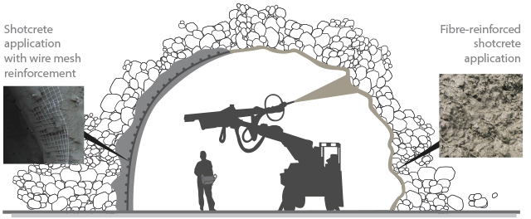
Aplicación de concreto lanzado reforzado con fibras
Aplicación de concreto lanzado sobre malla en acero electrosoldada

Descripción del Proyecto
Tipo de Malla Electrosoldada | DIACO XX-221

Diámetro de barra, f |  | 6.50 | mm |  | Medida de ancho unitario , b |  |  | 1000 | mm
Espaciamento entre barras, s |  | 150.0 | mm |  | Area de acero suministrado, As |  |  | 221.220 | mm2/m
Espesor de liner en concreto lanzado, t |  | 100.0 | mm |  | Cuantía de Acero, r |  |  | 0.221 | %
Resistencia a compresión concreto, f'c |  | 21 | MPa
Resistencia típica del acero, fy |  | 400 | MPa

Capacidad a Momento Flector |  | 3.6 | kN.m

f600 Resistencia residual requerida |  | 2.2 | MPa |  |  |  | ** - Conversión de dosificación de fibra a partir del desempeño requerido según ensayo ASTM C1609.

Volumen requerido de FIBRAPLAS CONCRETE: |  |  |  | 12.5 | kg/m3 | **

INICIO
 | PROGRAMAS PARA EL DISEÑO DE ELEMENTOS DE CONCRETO REFORZADOS CON FIBRA SINTÉTICA FIBRAPLAS CONCRETE®

Con este programa usted puede :

Determinar el espesor de un piso industrial bajo diversos tipos de carga usando una dosificación establecida de FIBRAPLAS CONCRETE®

Determinar el volumen requerido de FIBRAPLAS CONCRETE® que reemplace un proyecto ya especificado con malla electrosoldada

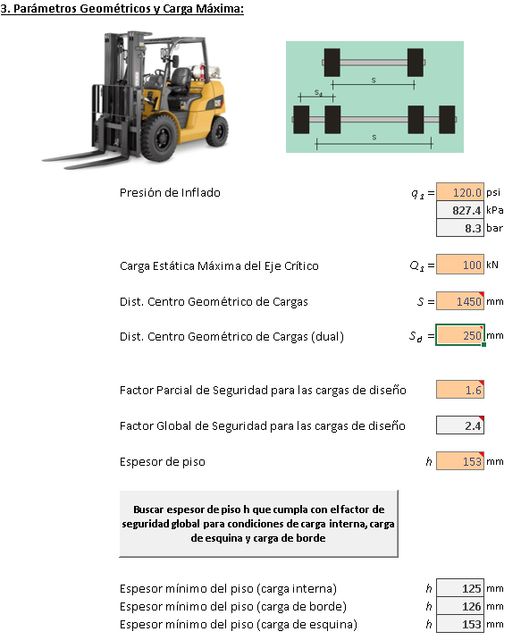

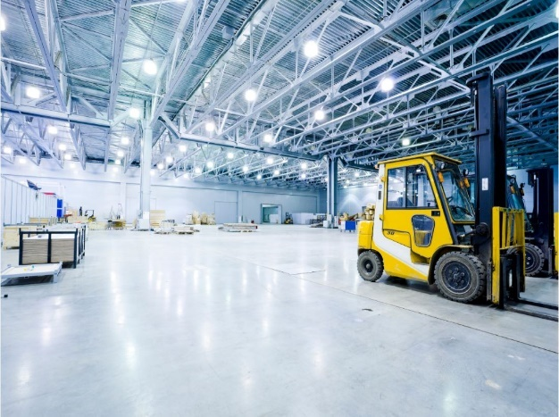

PISOS INDUSTRIALES

Calcular el espesor de pavimentos rígidos bajo las especificaciones PCA y AASHTO, usando FIBRAPLAS CONCRETE®

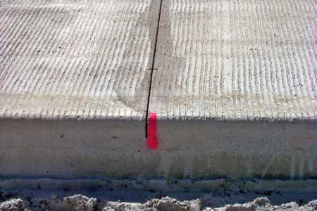
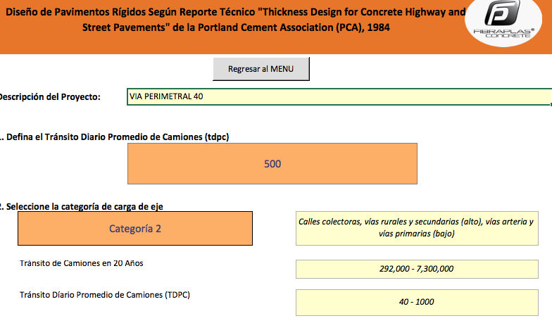

PAVIMENTOS RIGIDOS

Podrá diseñar además:

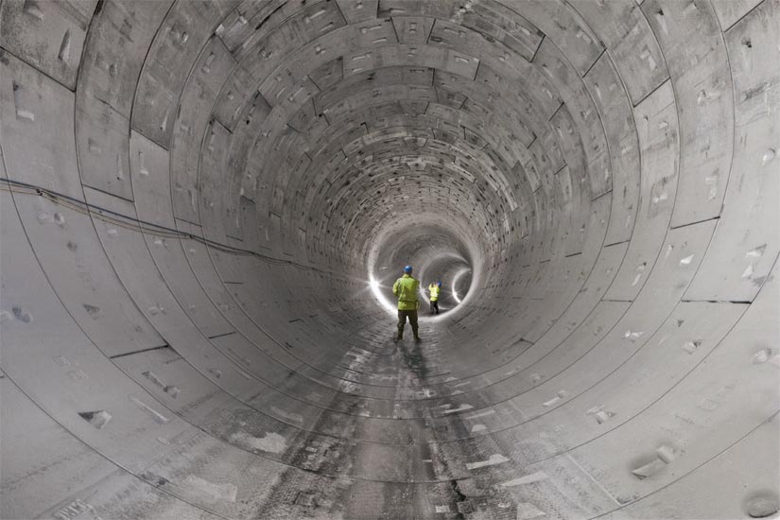

SISTEMAS PREFABRICADOS |  | ESTRUCTURAS EN CONCRETO LANZADO

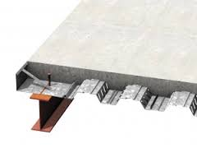

ENTREPISOS EN STEEL DECK

VERSIÓN 1.9

ESTE PROGRAMA ASI COMO LA MARCA FIBRAPLAS CONCRETE® SON DE USO EXCLUSIVO DE LA EMPRESA COLOMBIANA DEL PLASTICO S.A.S.

